共通_01
タスク名

ナビ | ツール > スケジュール済プロセス

手順
1. 「新規プロセスのスケジュール」ボタンを押下。
2. 名前フィールドにスケジュール対象のジョブ名を入力し、「OK」ボタンを押下。
3. 「プロセスの詳細」ダイアログで「拡張」ボタンを押下
4. 「スケジュール」タブに下記定義を入力

スケジュールジョブ一覧
 | ジョブ名 | 実行ユーザー | 頻度 | 実行間隔 | 開始日 | 終了日
 | パスワード失効レポート | OIC_USER | 日ごと | 1日 | YYYY/MM/DD 08:00 | 2050/12/31 23:59
 |  |  |  |  | ※開始日には、当作業を実施した日時を基準に直近の次回8:00amを指定する。
5. 「送信」ボタンを押下する。

ロール名 | ロール・コード | ロール・カテゴリ | 事前定義ロール | 摘要 | 摘要
伊藤園_システム_ジョブモニター | KI_SYS_JOB_MONITOR | Common - Abstract Roles
伊藤園_仕入先銀行口座_API | KI_SYS_SIIRESAKIGINNKOUKOUZA_API | Common - Abstract Roles

2.ロール階層

2-1-1. 「ロールの追加」をクリック
ロール名 | ロール・コード | ロール・カテゴリ | 事前定義ロール | 摘要 | 摘要
伊藤園_システム_ジョブモニター | KI_SYS_JOB_MONITOR | Common - Abstract Roles

2-1-2. ロール名を検索して、「ロール・メンバーシップの追加」をクリック
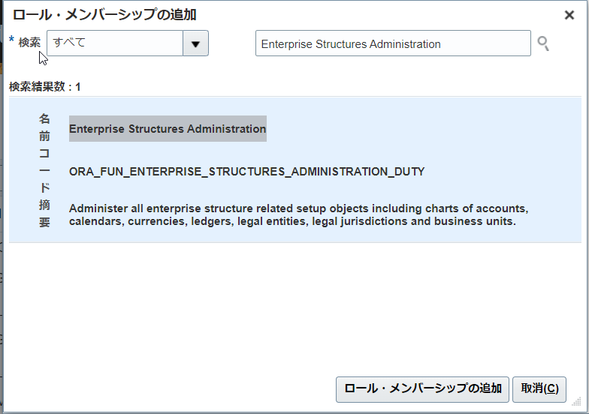

名前 | コード | 摘要
ESS Monitor Role | ESSMonitor | ESS infra monitor role, has read-only privileges for monitoring.

3.機能セキュリティ・ポリシー
権限
ロール名 | ロール・コード | ロール・カテゴリ | 事前定義ロール | 摘要 | 摘要
伊藤園_仕入先銀行口座_API | KI_SYS_SIIRESAKIGINNKOUKOUZA_API | Common - Abstract Roles

3. 「機能セキュリティ・ポリシーの追加」をクリック

3

3-1. 機能名を検索して、「選択した権限の追加」をクリック
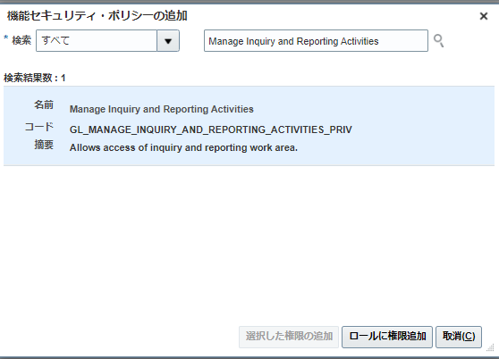

3

名前 | コード | 摘要
Payee Bank Account Management | ORA_IBY_PAYEE_BANK_ACCOUNT_MANAGEMENT_DUTY | Manages supplier bank accounts and other payment details.
Supplier Profile Management | ORA_POZ_SUPPLIER_PROFILE_MANAGEMENT_DUTY | Manages supplier profile information.

4.一旦、全て「次」をクリックして、要約画面で「保存してクローズ」を押す。

